FORMATO 02-2026
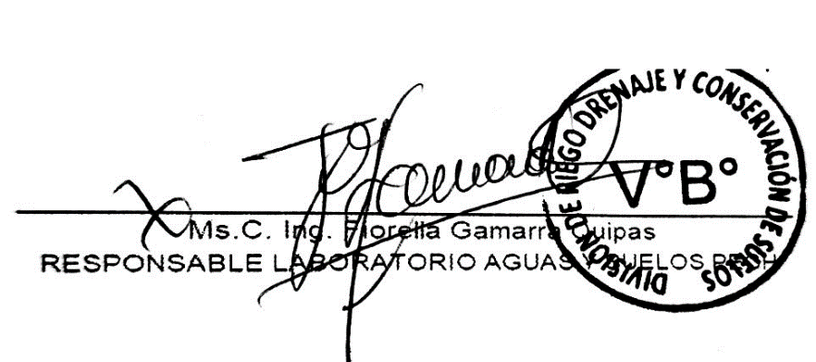
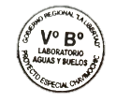

 | PROYECTO ESPECIAL CHAVIMOCHIC |  |  |  |  |  | CÓDIGO (1) | M.E.N°02-2026
 | SUBGERENCIA DE DESARROLLO AGRICOLA
 | DIVISIÓN DE RIEGO, DRENAJE Y CONSERVACIÓN DE SUELOS
 | LABORATORIO DE AGUAS Y SUELOS

ANÁLISIS DE AGUA
(FISICO-QUIMICO-MICROBIOLOGICO)

VALLE | CHAO | - | VIRÚ | - | MOCHE | - | CHICAMA | -

SOLICITANTE | SR. FRANCISCO QUIROZ SEGURA - MUESTRA 2 - AGUA-P - HORA: 18:33

FUENTE DE MUESTRA | SUBTERRÁNEA |  | - | SUPERFICIAL |  | - | OTRO | -

USO | CONSUMO HUMANO |  | - | RIEGO VEG. |  | X | ANIMALES | -

FINALIDAD DEL ANÁLISIS | DETERMINACIÓN DE PH, CONDUCTIVIDAD, STD Y TURBIDEZ

FECHA DE TOMA DE MUESTRA | 2026-04-12 |  | FECHA EMISIÓN DE RESULTADOS |  |  |  | 2026-04-14

SERVICIO | INTERNO | - |  |  | EXTERNO | X

PARAMETRO A EVALUAR | METODO UTILIZADO | AGUA DE CONSUMO HUMANO |  | AGUA DE RIEGO |  | RESULTADOS
 |  | DS N° 031-2010-SA |  | DS N° 004-2017 MINAM
 |  | UNIDAD DE MEDIDA | PARAMETRO | UNIDAD DE MEDIDA | PARAMETRO

1. PARÁMETROS FISICOS

pH | MULTI-PARAMETRIC TABLETOP METER | Unidad de pH | 6.5-8.5 | Unidad de pH | 6.5-8.5 | 7.53
Conductividad Eléctrica | MULTI-PARAMETRIC TABLETOP METER | µmho/cm(2) | 1,500 | uS/cm(2) | 2,500 | 2111 uS/cm
Solidos Totales Disueltos | MULTI-PARAMETRIC TABLETOP METER | mg/L | 1,000 | mg/L | - | 1039 mg/l
Turbidez | Turbidimeter with tungsten lamp | NTU | 5 | NTU | - | 12.3 NTU
Temperatura | - | °C | - | °C | - | -

2. PARÁMETROS QUIMICOS

Nitratos (NO3-) | Spectrophotometer UV-Vis Cadmium Reduction Method 8171 | mg/L | 50 | mg/L | 100 | -
Nitritos (NO2-) | Spectrophotometer UV-Vis Sulfato Ferroso Method 8153 | mg/L | 3 | mg/L | 10 | -
Cobre (Cu) | Spectrophotometer UV-Vis Bicinchoninate Method 8506 | mg/L | 2 | mg/L | 0.2 | -
Cromo Hexavalente (Cr6+) | Spectrophotometer UV-Vis 1,5-DiphenylcarbohydrazideMethod 8023 | mg/L | 0.05 | mg/L | 0.1 | -
Manganeso (Mn) | Spectrophotometer UV-Vis Periodate Oxidation Method 8034 | mg/L | 0.4 | mg/L | 0.2 | -
Hierro (Fe) | Spectrophotometer UV-Vis FerroZine Method 8147 | mg/L | 0.3 | mg/L | 5 | -
Sulfatos (SO₄²-) | Spectrophotometer UV-Vis SulfaVer4 Method 8051 | mg/L | 250 | mg/L | 1000 | -
Zinc (Zn) | Spectrophotometer UV-Vis Zincon Method 8009 | mg/L | 3 | mg/L | 2 | -
Cloruros (Cl-) | Mercury Nitrate Method Standard Methods for the examination of water and wastewater, AWWA, 1992 | mg/L | 250 | mg/L | 500 | -
Dureza Total | Standard Methods for the examination of water and wastewater, AWWA, 1992 | CaCo3 mg/L | 500 | CaCo3 mg/L | - | -

3. PARÁMETROS MICROBIOLOGICOS

Coliformes Totales | Oficial AOAC Method 991.14 | UFC/100 ml | 0 | (3) |  | -
Coliformes Termotolerantes | Oficial AOAC Method 991.15 | UFC/100 ml | 0 | (3) |  | -
E.coli | Oficial AOAC Method 991.16 | UFC/100 ml | 0 | (3) |  | -

OBSERVACIONES : La muestra de agua no se tomó Laboratrio de Aguas y Suelos del PECH.
De los parámetros analizados: el valor de pH , se encuentran por debajo de límies máximos establecidos en la normativa DS N° 004-2017 MINAM, Estandares de Calidad Ambiental para Agua - Categoría 3., agua utilizada para riego, considerandose LIGERAMENTE ALCALINA, siendo compatible con la mayoría de cultivos. Respeto al Parámetro de Conductividad Eléctrica, si bien se encuentra dentro de los Límites Máximos Permisibles que indica la normativa vigente para riego de vegetales, este nivel indica riesgo de salinización del suelo si no hay buen drenaje o si se usa en suelos con alta Conductividad Eléctrica.

(1) Código asignado por el Laboratorio
(2) 1 µmho/cm es igual a 1 uS/cm
(3) Los resultados microbiologicos obtenidos se compararon con el DS N° 031-2010-SA, Reglamento de la calidad de agua para consumo humano
ya que el uso de la muestra analizada es para estos fines.
Los resultados emitidos solo para los fines que indicó el usuario. El Proyecto Especial CHAVIMOCHIC no se responsabiliza de otros usos que el interesado le pueda dar.

